Классификатор
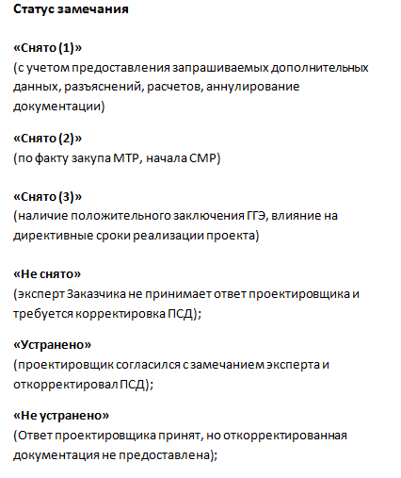
Код замечания/ несоответствия | Описание причины замечания/несоответствия | Код замечания/ несоответствия | Описание причины замечания/несоответствия (ООО «РН-ЦЭПиТР»)
 | Изменение ПД и РД от внешних факторов
1 | Введение усовершенствований приводящих к повышению показателей реализуемого проекта в целом (снижение КВ, сокращения общего срока СМР, срока окупаемости и направленных на улучшение условий труда, охрану окружающей среды) | 1.1 | Рекомендация по оптимизации конструктивных и объемно-планировочных решений (снижение КВ, сокращение общего срока СМР, срока окупаемости).
 |  | 1.2 | Рекомендация по оптимизации технических / технологических решений
2 | Изменения нормативных документов, ЛДН Компании и контрагентов | 2 | Изменения нормативных документов, ЛДН Компании и контрагентов
 | Изменение ПД и РД в зоне влияния ОГ
3.1 | Обеспечение исполнения законных решений уполномоченных органов исполнительной власти, распоряжений и предписаний государственных надзорных органов (исполнение дополнительных условий, принятых на себя ОГ или Компанией, обязательств и т.п.) | 3.1 | Не используется
3.2 | Дополнительные требования ОГ (изменение исходных данных ТУ, ТЗ, ЗП и т.д) | 3.2 | Не используется
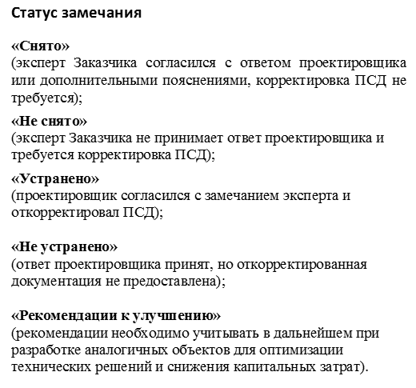
3.3 | Дополнительные требования ОГ (поставка непроектного оборудования, несоответствие требованиям ОЛ, ТТ, РД) | 3.3 | Не используется
3.4 | Дополнительные требования ОГ (отклонение СМР от проектной документации) | 3.4 | Не используется
3.5 | Дополнительные требования служб ОГ (эксплуатационных, капитального строительства и т.п) | 3.5 | Не используется
 | Изменение ПД и РД в зоне влияния КНИПИ
4.1 | Корректировка документации по ошибке/заданию смежного структурного подразделения КНИПИ, несоответствия в различных разделах ПД и РД | 4.1 | Разночтение данных в разделах проектной продукции.
4.2 | Невыполнение требований действующих нормативных правовых актов, документов в области стандартизации, ЛНД Компании, задания на проектирование | 4.2.1 | Нарушение (несоблюдение) в проектной продукции требований государственных и отраслевых нормативных документов
 |  | 4.2.2 | Нарушение (несоблюдение) нормативных, типовых и унифицированных требований ПАО «НК «Роснефть»
 |  | 4.2.3 | Невыполнение / несоблюдение / отступление от требований задания на проектирование, технических условий, исходных данных.
 |  | 4.2.4 | Отсутствие данных или документов, необходимых для реализации проекта.
4.3 | Ошибки в расчетах, вычислениях, в определении объемов, стоимости работ, подборе оборудования, изделий и материалов | 4.3.1 | Замечание к технологическим, техническим и экологическим расчетам выполненным в проектной продукции.
 |  | 4.3.2 | Несоблюдение правил сметного нормирования и ценообразования в строительстве/несоответствия в сметной документации при определении стоимости объектов.
 |  | 4.3.3 | Ошибки в определении объемов работ (в ВОР, ЗС, РД).
4.4 | Нарушения в оформлении и комплектовании ПД и РД (опечатки, орфографические ошибки) | 4.4 | Нарушение по комплектности и оформлению проектной и рабочей документации.
4.5 | Корректировки, связанные с ошибками в отчетах инженерных изысканий | 4.5 | Корректировки, связанные с ошибками в отчетах инженерных изысканий
 | Другие причины изменения ПД и РД вне зоны влияния КНИПИ/ОГ
5 | Другие причины (отклоненные с необходимой аргументацией замечания, в том числе замечания имеющие разночтения в прочтении НТД) | 5 | Другие причины (отклоненные с необходимой аргументацией замечания, в том числе замечания имеющие разночтения в прочтении НТД)

Код |  | Примечания: 1 К одному замечанию присваивается только один код. 2 Замечания с кодами из блока 1 принимаются к рассмотрению только с указанием пунктов нормативных документов и/или пунктов задания на проектирование. 3 В качестве разделителя подкодов следует использовать запятую
3 | Влияние на безопасность
2 | Влияние на стоимость - увеличение
1 | Влияние на стоимость - уменьшение
0 | Не влияет на безопасность и изменение стоимости

Статистический лист
Статистика замечаний в зоне влияния ОГ (коды 1; 2; 3.1 - 3.5; 5)
Статистика замечаний в зоне влияния КНИПИ (коды 4.1 - 4.5)
Таблица статистики замечаний в зоне влияния ОГ (коды 1; 2; 3.1 - 3.5; 5)
 | Количество замечаний | 1
1 | "Снято" | 0
2 | "Не снято" | 0
3 | "Устранено" | 0
4 | "Не устранено" | 0
5 | "Рекомендации к улучшению" | 0
 | Итого | 0

Таблица статистики замечаний в зоне влияния КНИПИ (коды 4.1 - 4.5)
 | Количество замечаний | 2
1 | "Снято" | 0
2 | "Не снято" | 0
3 | "Устранено" | 2
4 | "Не устранено" | 0
5 | "Рекомендации к улучшению" | 0
Распределение замечаний по кодам
Введение усовершенствований приводящих к повышению показателей реализуемого проекта в целом (снижение КВ, сокращения общего срока СМР, срока окупаемости и направленных на улучшение условий труда, охрану окружающей среды) | 0
Изменения нормативных документов, ЛДН Компании и контрагентов | 0
Обеспечение исполнения законных решений уполномоченных органов исполнительной власти, распоряжений и предписаний государственных надзорных органов (исполнение дополнительных условий, принятых на себя ОГ или Компанией, обязательств и т.п.) | 0
Дополнительные требования ОГ (изменение исходных данных ТУ, ТЗ, ЗП и т.д) | 0
Дополнительные требования ОГ (поставка непроектного оборудования, несоответствие требованиям ОЛ, ТТ, РД) | 0
Дополнительные требования ОГ (отклонение СМР от проектной документации) | 0
Дополнительные требования служб ОГ (эксплуатационных, капитального строительства и т.п) | 1
Корректировка документации по ошибке/заданию смежного структурного подразделения КНИПИ, несоответствия в различных разделах ПД и РД | 0
Невыполнение требований действующих нормативных правовых актов, документов в области стандартизации, ЛНД Компании, задания на проектирование | 0
Ошибки в расчетах, вычислениях, в определении объемов, стоимости работ, подборе оборудования, изделий и материалов | 0
Нарушения в оформлении и комплектовании ПД и РД (опечатки, орфографические ошибки) | 2
Корректировки, связанные с ошибками в отчетах инженерных изысканий | 0
Другие причины (отклоненные с необходимой аргументацией замечания, в том числе замечания имеющие разночтения в прочтении НТД) | 0
 | Итого | 2

Распределение замечаний по кодам
№№ п/п | Наименование кода ошибки | Количество замечаний
Блок 1: ОТ ВНЕШНИХ ФАКТОРОВ
1 | Введение усовершенствований приводящих к повышению показателей реализуемого проекта в целом (снижение КВ, сокращения общего срока СМР, срока окупаемости и направленных на улучшение условий труда, охрану окружающей среды) | 0
2 | Изменения нормативных документов, ЛДН Компании и контрагентов | 0
 | ИТОГО: | 0
Блок 2: В ЗОНЕ ВЛИЯНИЯ ОГ
3.1 | Обеспечение исполнения законных решений уполномоченных органов исполнительной власти, распоряжений и предписаний государственных надзорных органов (исполнение дополнительных условий, принятых на себя ОГ или Компанией, обязательств и т.п.) | 0
3.2 | Дополнительные требования ОГ (изменение исходных данных ТУ, ТЗ, ЗП и т.д) | 0
3.3 | Дополнительные требования ОГ (поставка непроектного оборудования, несоответствие требованиям ОЛ, ТТ, РД) | 0
3.4 | Дополнительные требования ОГ (отклонение СМР от проектной документации) | 0
3.5 | Дополнительные требования служб ОГ (эксплуатационных, капитального строительства и т.п) | 1
 | ИТОГО: | 1
Распределение замечаний по значимости в зоне влияния ОГ (коды 1; 2; 3.1 - 3.5; 5)
Распределение замечаний по значимости в зоне влияния КНИПИ (коды 4.1 - 4.5)
Блок 3: В ЗОНЕ ВЛИЯНИЯ КНИПИ
4.1 | Корректировка документации по ошибке/заданию смежного структурного подразделения КНИПИ, несоответствия в различных разделах ПД и РД | 0
4.2 | Невыполнение требований действующих нормативных правовых актов, документов в области стандартизации, ЛНД Компании, задания на проектирование | 0
4.3 | Ошибки в расчетах, вычислениях, в определении объемов, стоимости работ, подборе оборудования, изделий и материалов | 0
4.4 | Нарушения в оформлении и комплектовании ПД и РД (опечатки, орфографические ошибки) | 2
4.5 | Корректировки, связанные с ошибками в отчетах инженерных изысканий | 0
 | ИТОГО: | 2
Блок 4: ДРУГИЕ ПРИЧИНЫ ВНЕ ЗОНЫ ВЛИЯНИЯ КНИПИ /ОГ
5 | Другие причины (отклоненные с необходимой аргументацией замечания, в том числе замечания имеющие разночтения в прочтении НТД) | 0
Общее количество замечаний по объекту: |  | 3

Распределение замечаний по значимости в зоне влияния ОГ (коды 1; 2; 3.1 - 3.5; 5)
3 | Влияние на безопасность | 0
2 | Влияние на стоимость - увеличение | 0
1 | Влияние на стоимость - уменьшение | 0
0 | Не влияет на безопасность и изменение сроков и стоимости | 1
 | ИТОГО: | 1

Распределение замечаний по значимости в зоне влияния КНИПИ (коды 4.1 - 4.5)
3 | Влияние на безопасность | 0
2 | Влияние на стоимость - увеличение | 0
1 | Влияние на стоимость - уменьшение | 0
0 | Не влияет на безопасность и изменение сроков и стоимости | 2
 | ИТОГО: | 2

Количество типовых ошибок
КОЛИЧЕСТВО ТИПОВЫХ ОШИБОК

№ замечания в ЛКП | ФИО эксперта | Рекомендация по оптимизации конструктивных и объемно-планировочных решений (снижение КВ, сокращение общего срока СМР, срока окупаемости). (код 1.1) | Рекомендация по оптимизации технических / технологических решений (код 1.2) | Изменения нормативных документов, ЛДН Компании и контрагентов (код 2) | Разночтение данных в разделах проектной продукции (код 4.1) | Нарушение (несоблюдение) в проектной продукции требований государственных и отраслевых нормативных документов (код 4.2.1) | Нарушение (несоблюдение) нормативных, типовых и унифицированных требований ПАО "НК"Роснефть" (код 4.2.2) | Невыполнение/несоблюдение/отступление требований задания на проектирование, технических условий, исходных данных (код 4.2.3) | Отсутствие данных или документов, необходимых для реализации проекта (код 4.2.4) | Замечания к технологическим, техническим и экологическим расчетам выполненным в проектной продукции (код 4.3.1) | Несоблюдение правил сметного нормирования и ценообразования в строительстве/несоответствия в сметной документации при определении стоимости объектов (код 4.3.2) | Ошибки в определении объемов работ (в ВОР, ЗС, РД) (код 4.3.3) | Нарушение по комплектности и оформлению проектной и рабочей документации (код 4.4) | Корректировки, связанные с ошибками в отчетах инженерных изысканий (код 4.5) | Другие причины (отклоненные с необходимой аргументацией замечания) (код 5)

